5. Форма техничесткого отчета
РАБОЧИЙ ТЕХНИЧЕСКИЙ ОТЧЕТ |  |  |  |  | НОМЕР: 2020 05 GN 003
 |  |  |  |  | ДАТА: 28.05.2020
Наименование предприятия |  |  |  | ООО "Фергана Моторс"
Ф.И.О. составившего отчет |  |  |  | Бердыев Ш.
Номер телефона с кодом города |  |  |  | 90 300 54 26
Модель |  |  | Идентификационный номер автомобиля |  | Пробег | Дата продажи
Спарк |  |  | XWBMA48N1LA531106 |  | 450 | 2020-05-15
Обстоятельства при которых обнаружена проблема |  |  |  | Описание проблемы |  |  |  | Причины возникновения ошибки P0700
 |  |  |  | Владелец а/м жалуется: Плохо работает кондиционер. При анализе выявлено: При включений кондиционера, на горячий двигатель отключается кондиционер, дует воздухом вентилятора. |  |  |  | Неисправность модуля управления трансмиссией (TCM)
А. |  | Автомобиль стоял, двигатель не работал |  |  |  |  |  | Повреждение корпуса клапана коробки передач
В. | Автомобиль находился в движении: |  |  | Информация относительно проблемы (Приложить чертеж или фотграфию неисправности) |  |  |  | Неисправность одного или нескольких электромагнитных клапанов переключения передач
 |  | При торможении |  |  |  |  |  | Короткое замыкание или обрыв проводов
 |  | При переходе от ускорения к накату
 |  | При переключение на задний ход |  | 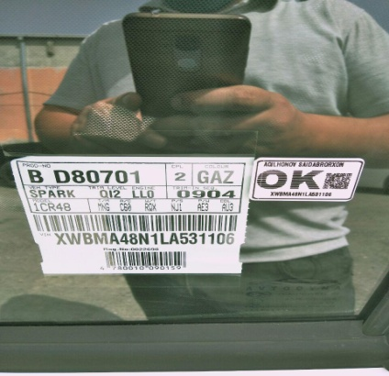 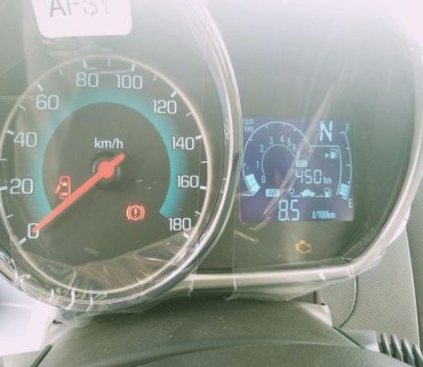
 |  | При повороте
 |  | При ускорении
 |  | При замедлении
 |  | При ______ оборотах в минут
 |  | При любой скорости
 |  | На неровной дороге
 |  | На 3 передаче
С. | При использовании:
 |  | Тормозов |  | 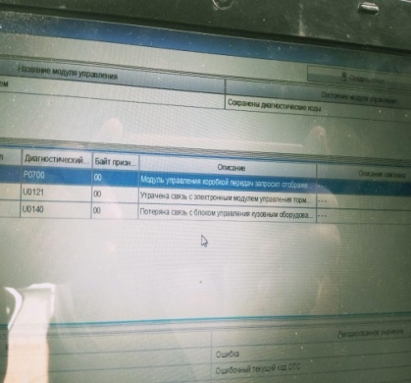 | 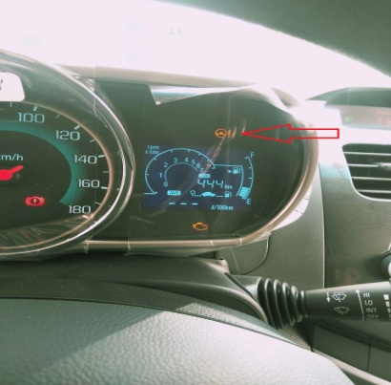
 |  | При повороте руля
 |  | При выключении сцепления |  |  |  |  | Усилитель рулевого управления светится желтым.
 |  | Обогревателя / кондиционера |  |  |  |  | Эффективность работы усилителя рулевого управлен-
 |  | При работе стеклоочистит / омывателя |  |  |  |  | ния снижена в результате перегрева двигателя.
 |  | При включении радио / CD проигрыват |  |  |  |  | После того как система остынет, индикатор погаснет.
 |  | Обогревателя заднего стекла
 |  | Прочее
D. | При работе двигателя:
 |  | При запуске |  | 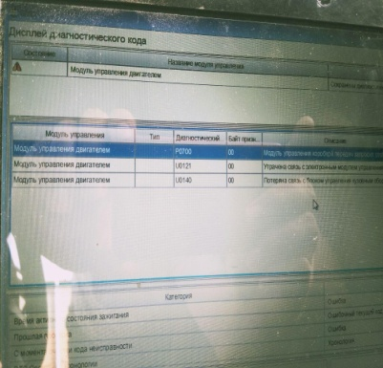 | 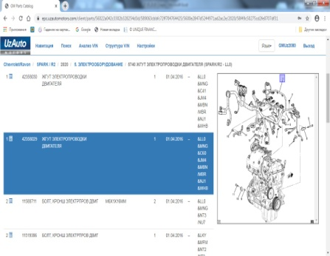
 |  | При прогреве
 |  | На холотом ходу
 |  | При горячем двигателе
E. | Возникает:
 |  | При ускорении
 |  | При высоких оборотах двигателя
 |  | При большой скорости
 |  | При большой загрузке багажника
F. | Когда случается по времени: |  |  | Информация о проблемной детали
 |  | Всегда |  | Номер детали по каталогу: | ЖГУТ ЭЛЕКТРОПРОВОДКИ ДВИГАТЕЛЯ
 |  | Иногда |  | Наименование детали: | 42358032
 |  | После 50-60 км движения |  | Название поставщика:
 |  | После _____ минут езды |  | LOT № детали:
Действия инженера по гарантии дилерского предприятия |  |  |  | Подать заявку на поставку новой детали.

Ответственный Отдел по принятию мер и исследованию проблемы

 |  |  |  | (заполняется со стороны Отдела Гарантии качества АО "GM Uzbekistan")

